Worksheet
 | Alklima B.V.
 | Van Hennaertweg 29
 | 2952 CA Alblasserdam
 | NEDERLAND
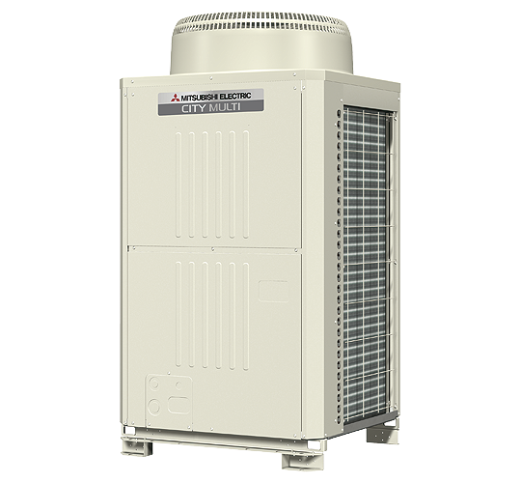
Code | PUHY-RP200 YJM-B
Product | City Multi Replace YJM 22,4 kW Multi Y R410A

Vermogen & prestaties
Naam |  | Waarde | Eenheid
Koelcapaciteit totaal |  | 22.4 | kW
EER (koeling) |  | 3.94
Verwarmingscapaciteit totaal |  | 25 | kW
COP (verwarming) |  | 4.39

Elektrische gegevens
Naam |  | Waarde | Eenheid
Voeding, fase & frequentie |  | 400V / 3~N+a / 50 Hz
Afzekering apparaat |  | 30 | A

Technische gegevens
Naam |  | Waarde | Eenheid
PED categorie in overeenstemming met 2014/68/EU |  | 2
Type koudemiddel (GWP) |  | R410a (2088)

Geluidsprestaties
Naam |  | Waarde | Eenheid
Geluidsdrukniveau koelen |  | 56 | dB(A)
Geluidsdrukniveau verwarmen |  | 56 | dB(A)

Afmetingen & aansluitingen
Naam |  | Waarde | Eenheid
Koelleiding diameters |  | 1/2" - Overig
Afmetingen (HxBxD) |  | 1710 × 920 × 760 | mm

Uitvoering & werking
Naam |  | Waarde | Eenheid
Werkingsprincipe |  | Koelen en verwarmen
Inverter gestuurd |  | Ja
VRF-uitvoering (2-pijps) |  | Ja
VRF-uitvoering (3-pijps) |  | Nee

